SIM
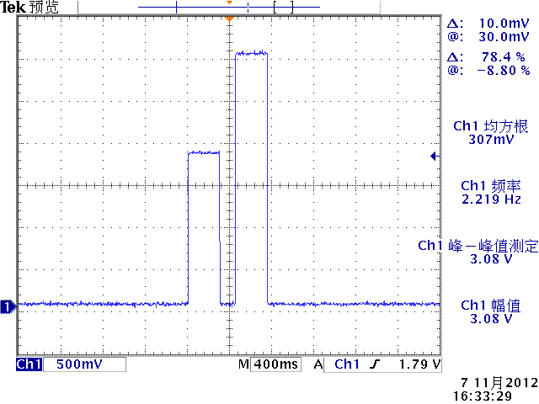
二、 | SPEC时序标准
 | VSIM上电时序
 |  | 上电时序 |  |  | 下电时序


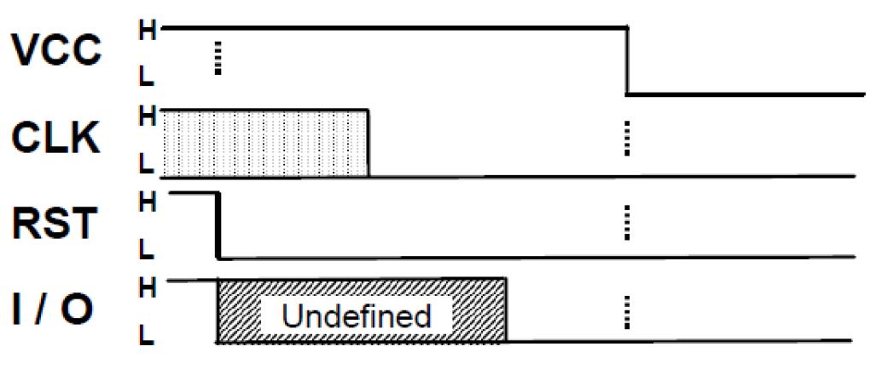

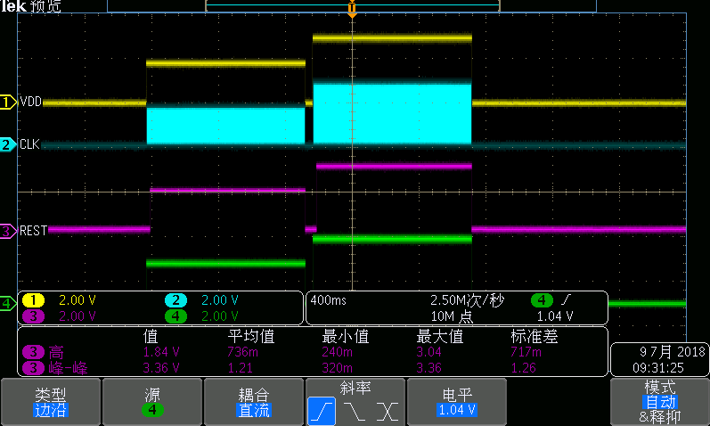
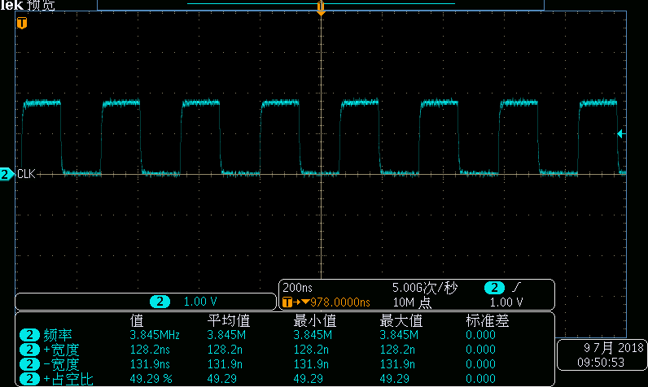
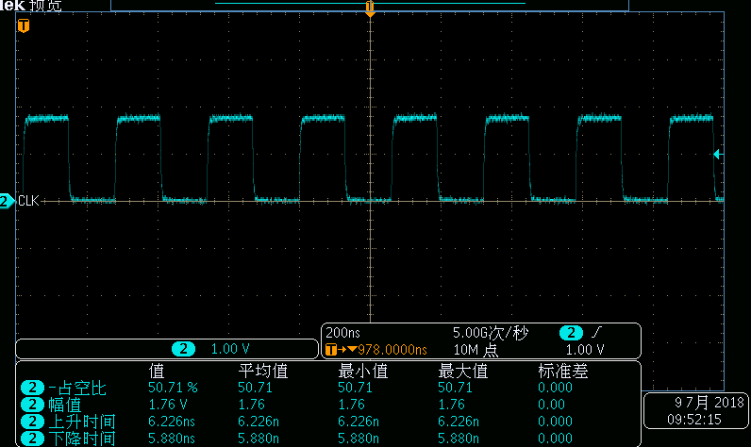
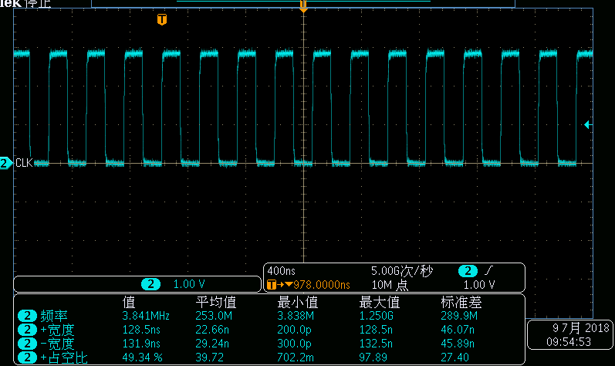
三.信号时序实测
VCC先送1.8V,未检测到卡再送3.0V,还未检测到卡，最后信号全部关断，测试pass |  | CLK信号质量1.8VSIM卡,0＜tr=6.226ns,tf=5.88ns＜0.09/f=23.4ms,pass |  |  |  | CLK信号质量3.0VSIM卡，0＜tr=6.346ns,tf=6.183ns＜0.09/f=23.4ms,pass
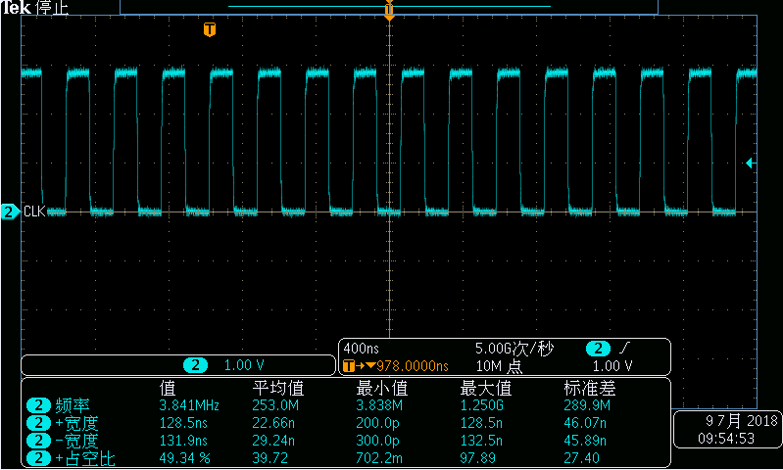

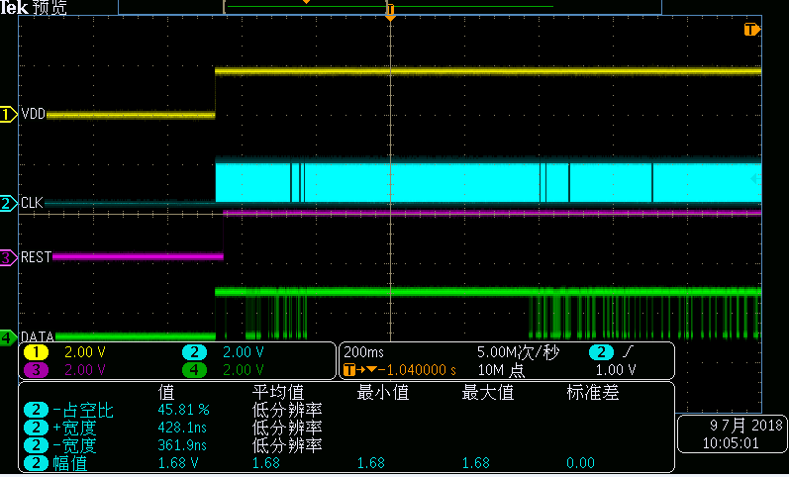
1.8V SIM卡1上电时序，满足时序要求，测试pass |  | tb=20.8ms≥400/f=105us 测试pass | 400/f=105us≤tc=6.7ms≤40000/f=10.5ms 测试pass |  |  |  | ta=-610us≤200/f=52us 测试pass | 1.8V SIM1卡下电时序，测试pass
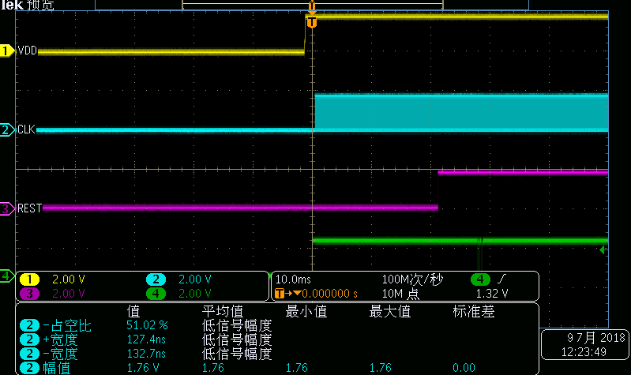
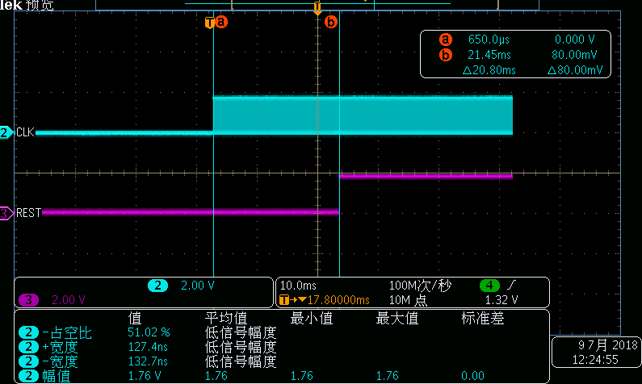
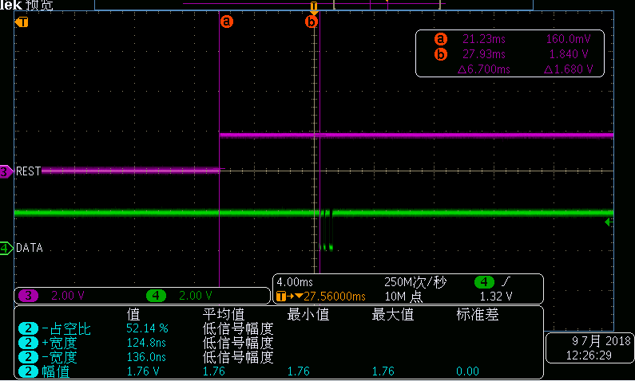
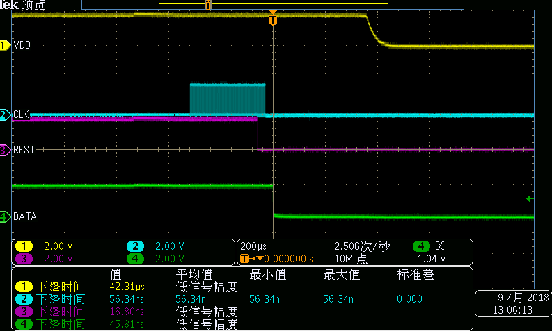
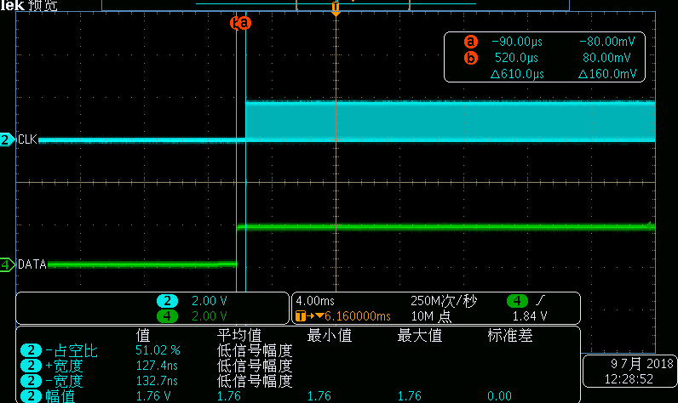

1.8V SIM卡2上电时序，满足时序要求，测试pass |  | tb=20.6ms≥400/f=105us 测试pass |  | 400/f=105us≤tc=6.6ms≤40000/f=10.5ms 测试pass |  |  | ta=-492us≤200/f=52us 测试pass | 1.8V SIM2卡下电时序，测试pass
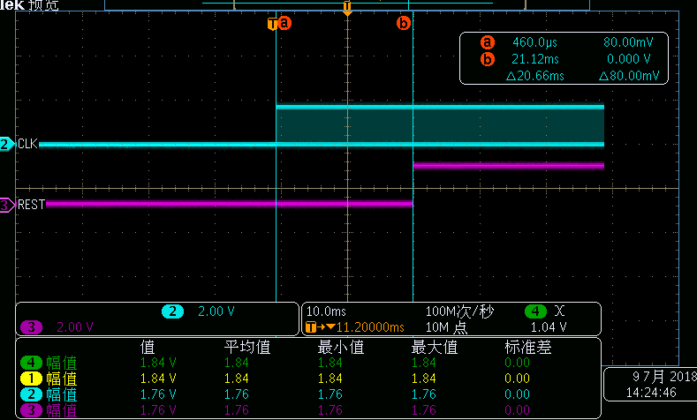
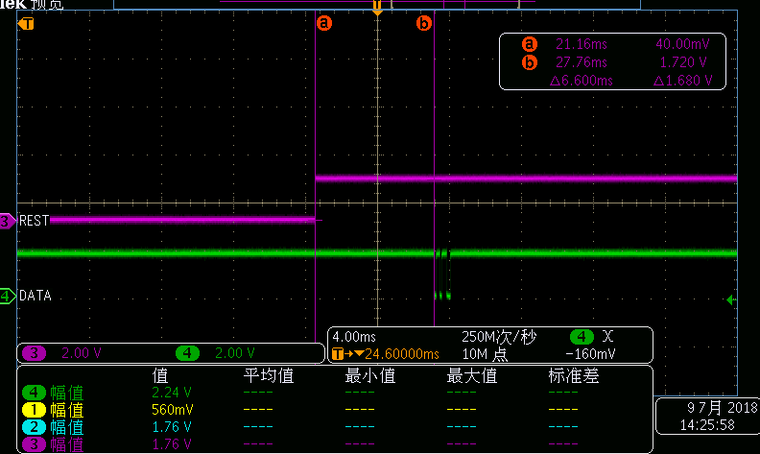
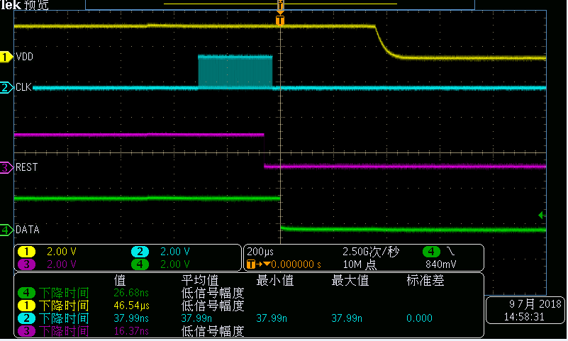
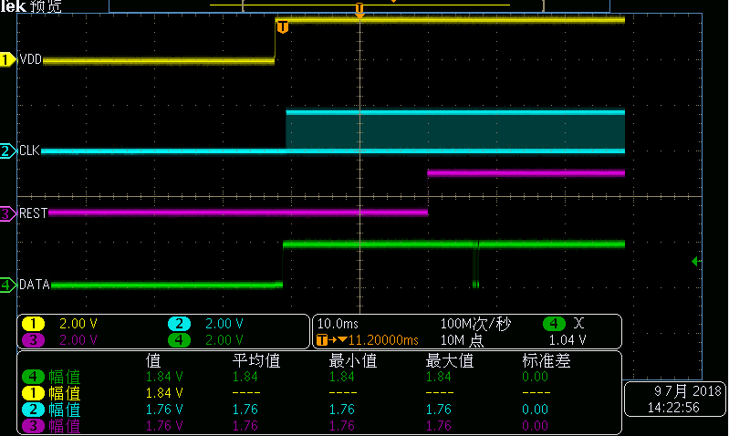
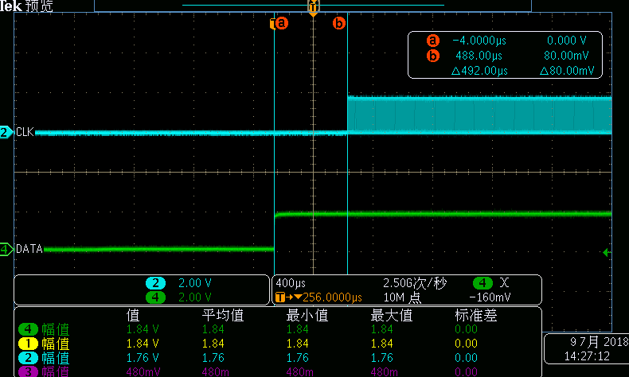

 |  | I/O口信号质量

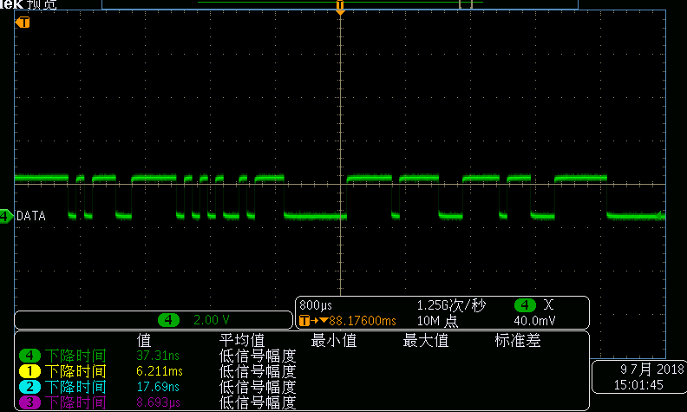

 | 测试结果：

